Sheet1 (2)
申购合同
供方：上海汭洐 |  |  |  |  |  |  | 合同标号： |  | WSJ20251216-1
需方：威斯嘉服装有限公司 |  |  |  |  |  |  | 签订点： | 广东佛山顺德均安镇畅兴工业区均益路9号4楼
产品名称，规格，数量，金额 |  |  |  |  |  |  | 签订时间： |  | 2025-12-16 |  |  |  |  |  | 出货日期 2026-1-3
客户 | 款号 | PO | 货品名 | 内容 | 订单数量 | 码数 |  |  |  |  |  |  |  |  | 需订数量 | 损耗
 |  |  |  |  |  | 4 | 6 | 8 | 9 | 10 | 11 | 12 | 14 | 16
利丰 | 038558 | 1536473 | 帆布吊牌 | SKINNY | 2110 | 配001绳仔 |  |  |  |  |  |  |  |  |  | 3%
 |  | 453 | 纸质吊牌 | 10 |  |  |  |  |  |  |  |  |  |  | 2148
 |  |  | 纸质腰卡 | Mid Rise |  | 21 | 139 | 331 | 234 | 331 | 254 | 345 | 340 | 153 | 2148
 |  |  | 帆布后袋牌 | ANKLE LENGTH |  |  |  |  |  |  |  |  |  |  | 0
利丰 | 038566 | 1536695 | 帆布吊牌 | SKINNY | 1470 | 配001绳仔 |  |  |  |  |  |  |  |  |  | 3%
 | 远方蓝 | 583 | 纸质吊牌 | 10 |  |  |  |  |  |  |  |  |  |  | 1496
 |  |  | 纸质腰卡 | Mid Rise |  | 67 | 127 | 213 | 143 | 221 | 215 | 264 | 200 | 46 | 1496
 |  |  | 帆布后袋牌 | ANKLE LENGTH |  |  |  |  |  |  |  |  |  |  | 0
利丰 | 038566 | 1536701 | 帆布吊牌 | SKINNY | 1660 | 配001绳仔 |  |  |  |  |  |  |  |  |  | 3%
 | 靛蓝 | 712 | 纸质吊牌 | 10 |  |  |  |  |  |  |  |  |  |  | 1690
 |  |  | 纸质腰卡 | Mid Rise |  | 10 | 110 | 245 | 169 | 270 | 184 | 335 | 280 | 87 | 1690
 |  |  | 帆布后袋牌 | ANKLE LENGTH |  |  |  |  |  |  |  |  |  |  | 0
利丰 | 038566 | 1545463 | 帆布吊牌 | SKINNY | 1020 | 配001绳仔 |  |  |  |  |  |  |  |  |  | 3%
 | 海蓝 | 484 | 纸质吊牌 | 10 |  |  |  |  |  |  |  |  |  |  | 1038
 |  |  | 纸质腰卡 | Mid Rise |  | 0 | 112 | 188 | 81 | 194 | 92 | 163 | 132 | 76 | 1038
 |  |  | 帆布后袋牌 | ANKLE LENGTH |  |  |  |  |  |  |  |  |  |  | 0
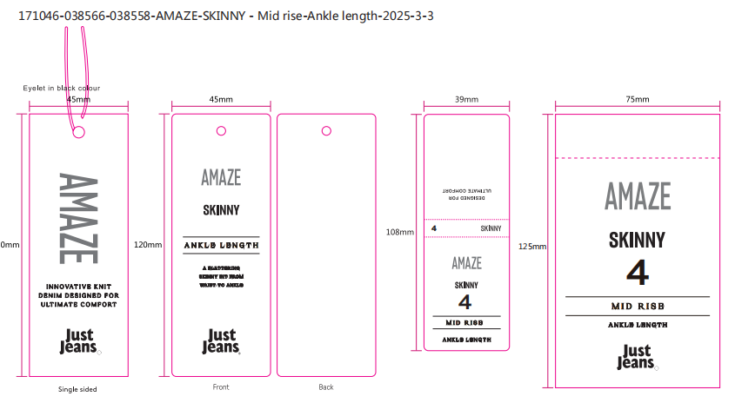
合计
备注
部门 |  |  | 跟单 梁珍
购品种类型 |  |  | 挂牌
订购原因：
申购人签名
主管签名

